Накладная-№3
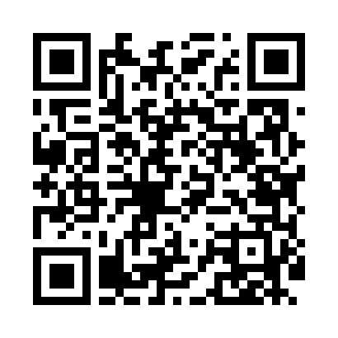
Номер товарно-транспортной накладной: |  |  | Торговый представитель: Kamol aka
Поставщик: Toshkent falcon fly 2 |  |  | Телефон торгового представителя: +998979626299
Дата отгрузки: 29.10.2025 |  |  | Контрагент: Dona zakass
Дата консигнации: |  |  | Адрес:
Доставщик: |  |  | Телефон:
Телефон доставщика:
Время заказа: 29.10.2025 13:25:12
№ | Штрих-код | Название товаров (работ,услуг) | Количество | Количество в кейсе | Цена | Сумма
 |  |  | 8 |  |  | 273000
1 | 6292025067692 | Пластмасса ликоп 25x25x2 см DB-67-69 | 2 | 2 шт. | 42,000 | 84,000
2 | 6902011050361 | Пластмаст Салатница DB-67-71 | 2 | 2 шт. | 14,000 | 28,000
3 | 6905621392388 | Металл қошиқ DB-92-38 | 1 | 1 шт. | 43,000 | 43,000
4 | 6905621392395 | Металл санчқи DB-92-39 | 1 | 1 шт. | 43,000 | 43,000
5 | 6905621392401 | Ложка Вилка DB-92-40 | 1 | 1 шт. | 30,000 | 30,000
6 | 6905621392418 | Ложка Вилка DB-92-41 | 1 | 1 шт. | 45,000 | 45,000
Итого: 273000

